Outlet อ่างแม่ต๋ำ
 | โครงการสอบเทียบอาคารชลประทาน
 | สำนักบริหารจัดการน้ำและอุทกวิทยา กรมชลประทาน
 | (งบประมาณเงินทุนหมุนเวียนเพื่อการชลประทาน ปี 2556)

1 | ข้อมูลทางกายภาพ
 | 1.1 ข้อมูลระบบส่งน้ำที่ตั้งของอาคาร
 | - ข้อมูลทั่วไปของอาคาร |  | ท่อส่งน้ำ ( outlet ) อ่างเก็บน้ำแม่ต๋ำ |  |  | อาคาร
 | - โครงการ |  | โครงการชลประทานพะเยา
 | - ตำแหน่งที่ตั้ง กม. |  | 1+100 |  |  | คลองสายใหญ่
 | อำเภอ |  | เมือง |  |  | จังหวัด | พะเยา
 | - พิกัด |  | N 2102019 |  | E 599986
 | - ลักษณะคลอง |  | ÿ คลองดิน |  | ÿ คลอดดาดคอนกรีต

 | 1.2 ข้อมูลอาคาร
 | - ชื่ออาคาร
 | - ประเภทบาน ÿ ประตูระบายน้ำบานตรง (Sluice gate) |  |  |  |  | 1 | บาน
 |  |  | ขนาดบาน | กว้าง |  | 1.00 | เมตร
 |  |  |  | สูง |  | - | เมตร
 | - ระดับพื้น Inlet |  |  |  |  | - | เมตร (ร.ท.ก.)
 | - ระดับพื้น Outlet |  |  |  |  | - | เมตร (ร.ท.ก.)
 | - ระดับพื้นธรณีอาคาร |  |  |  |  | 444.00 | เมตร (ร.ท.ก.)
 | - ปริมาณน้ำไหลผ่านสูงสุด |  |  |  |  | - | ลูกบาศก์เมตร/วินาที
 | - รัศมีความโค้งของบาน (สำหรับบานโค้ง) |  |  |  |  | - | เมตร

 | 1.3 รูปภาพอาคารชลประทาน
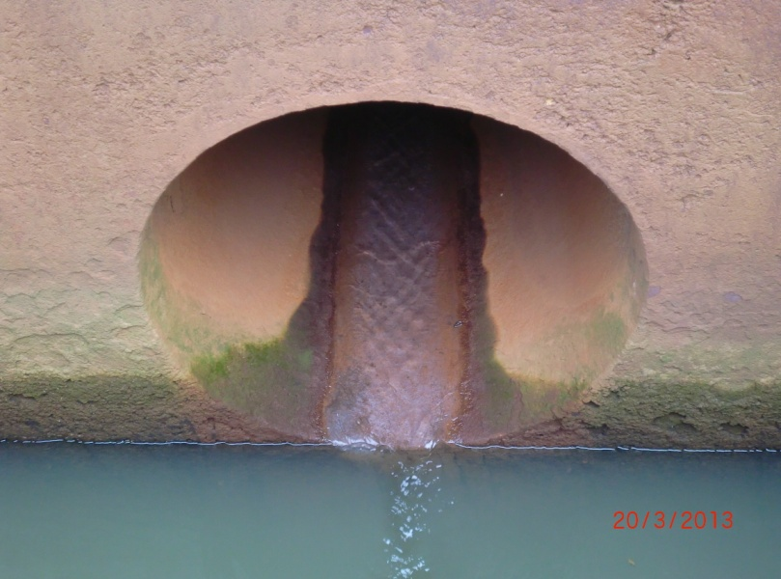

2 | ข้อมูลการสอบเทียบอาคารชลประทาน
 | ÿ ประตูระบายน้ำบานตรง (Sluice gate)
 | ÿ การไหลแบบอิสระ (Free flow)
 | สูตรการคำนวนสอบเทียบอาคาร

 | เมื่อ | Q = ปริมาณน้ำผ่านอาคาร (ลบ.ม./วินาที)
 |  | C = สัมประสิทธิ์ปริมาณน้ำเมื่อการไหลเป็นแบบอิสระ
 |  | L = ความกว้างของช่องประตูระบาย (เมตร)
 |  | Go = การเปิดบาน (เมตร)
 |  | H = ระดับน้ำด้านหน้าประตู - ระดับน้ำด้านท้ายประตู (เมตร)
 |  | g = ความเร่งเนื่องจากแรงโน้มถ่วง (เมตร/วินาที)

ที่ | ระดับน้ำ | ระดับ | H |  | ระยะเปิดบาน | Q | H/Go | Cd
 | ด้านเหนือน้ำ | ธรณี |  |  | (Go)
 | ม.(รทก./รสม.) | ม.(รทก./รสม.) |  |  | ม. | ลบ.ม./วินาที
1 | 454.78 | 444.00 | 10.78 | 14.5432 | 0.14 | 1.569 | 77.000 | 0.771
2 | 454.78 | 444.00 | 10.78 | 14.5432 | 0.24 | 2.256 | 44.917 | 0.646
3 | 454.78 | 444.00 | 10.78 | 14.5432 | 0.34 | 3.046 | 31.706 | 0.616
4 | 454.78 | 444.00 | 10.78 | 14.5432 | 0.44 | 3.833 | 24.500 | 0.599
5 | 454.78 | 444.00 | 10.78 | 14.5432 | 0.54 | 4.659 | 19.963 | 0.593
6 | 454.78 | 444.00 | 10.78 | 14.5432 | 0.64 | 5.432 | 16.844 | 0.584
7 | 454.78 | 444.00 | 10.78 | 14.5432 | 0.74 | 6.389 | 14.568 | 0.594

สอบเทียบอาคาร ท่อส่งน้ำ (outlet) อ่างเก็บน้ำแม่ต๋ำ โครงการ ชลประทานพะเยา

3 | ข้อมูลการเปิดบานในระดับต่างๆ

ที่ | ระดับน้ำ | ระดับธรณี | H | ระยะเปิดบาน | H/Go | Cd | ปริมาณน้ำไหลผ่าน
 | ด้านเหนือน้ำ |  |  | (Go)
 | ม.(รทก./รสม.) | ม.(รทก./รสม.) |  | ม. |  |  | ลบ.ม./วินาที
1 | 454.78 | 444.00 | 10.78 | 0.14 | 77.000 | 0.687 | 1.3986
2 | 454.78 | 444.00 | 10.78 | 0.24 | 44.917 | 0.623 | 2.1736
3 | 454.78 | 444.00 | 10.78 | 0.34 | 31.706 | 0.596 | 2.9486
4 | 454.78 | 444.00 | 10.78 | 0.44 | 24.500 | 0.582 | 3.7236
5 | 454.78 | 444.00 | 10.78 | 0.54 | 19.963 | 0.573 | 4.4986
6 | 454.78 | 444.00 | 10.78 | 0.64 | 16.844 | 0.567 | 5.2736
7 | 454.78 | 444.00 | 10.78 | 0.74 | 14.568 | 0.562 | 6.0486

หมายเหตุ สามารถนำไปใช้คำนวณในการยกบานระบายที่ระดับต่างๆ โดยป้อนข้อมูลระดับด้านเหนือน้ำและระดับที่ต้องการยกบาน
 | จะสามารถทราบปริมาณน้ำไหลผ่านอาคารได้ (กรอกข้อมูลในช่องว่างเท่านั้น ยกเว้นช่องสีทึบ)

